2410084 Report
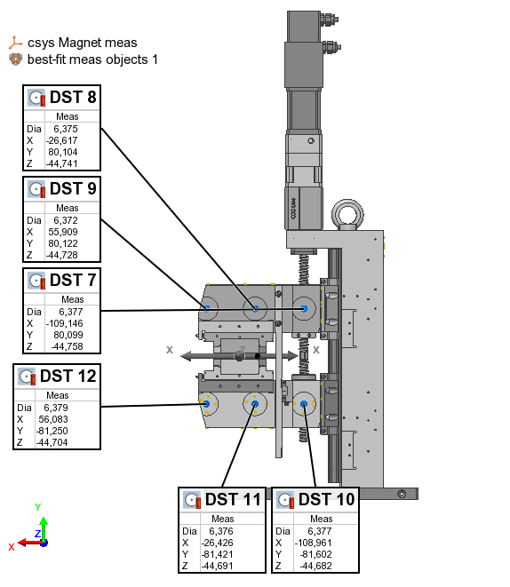
PS Type |  |  |  |  | Table Type | Feature
PS serial no | 2410084
Measurement date | 2024-08-13 |  |  |  | Name | Control | Meas
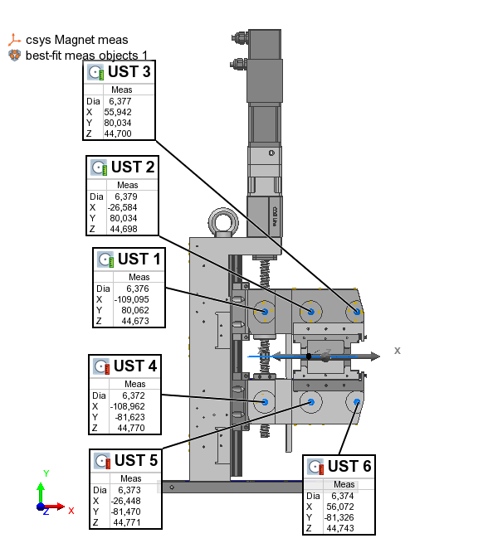
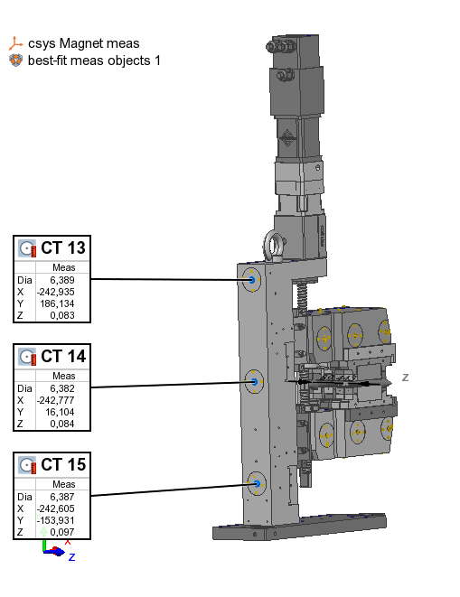
 |  |  |  |  | UST 1 | X | -109.095
 |  | x | y | z | UST 1 | Y | 80.062
 | UST 1 | -109.095 | 80.062 | 44.585 | UST 1 | Z | 44.673
 | UST 2 | -26.584 | 80.034 | 44.610 | UST 2 | X | -26.584
 | UST 3 | 55.942 | 80.034 | 44.612 | UST 2 | Y | 80.034
 | UST 4 | -108.962 | -81.623 | 44.682 | UST 2 | Z | 44.698
 | UST 5 | -26.448 | -81.470 | 44.683 | UST 3 | X | 55.942
 | UST 6 | 56.072 | -81.326 | 44.655 | UST 3 | Y | 80.034
 |  |  |  |  | UST 3 | Z | 44.700
 | DST 7 | -109.146 | 80.099 | -44.846 | UST 4 | X | -108.962
 | DST 8 | -26.617 | 80.104 | -44.829 | UST 4 | Y | -81.623
 | DST 9 | 55.909 | 80.122 | -44.816 | UST 4 | Z | 44.770
 | DST 10 | -108.961 | -81.602 | -44.770 | UST 5 | X | -26.448
 | DST 11 | -26.426 | -81.421 | -44.779 | UST 5 | Y | -81.470
 | DST 12 | 56.083 | -81.250 | -44.792 | UST 5 | Z | 44.771
 |  |  |  |  | UST 6 | X | 56.072
 | CT 13 | -242.935 | 186.134 | -0.005 | UST 6 | Y | -81.326
 | CT 14 | -242.777 | 16.104 | -0.004 | UST 6 | Z | 44.743
 | CT 15 | -242.605 | -153.931 | 0.009 | DST 7 | X | -109.146
 |  |  |  |  | DST 7 | Y | 80.099
 |  |  |  |  | DST 7 | Z | -44.758
 |  |  |  |  | DST 8 | X | -26.617
 |  |  |  |  | DST 8 | Y | 80.104
 |  |  |  |  | DST 8 | Z | -44.741
 |  |  |  |  | DST 9 | X | 55.909
 |  |  |  |  | DST 9 | Y | 80.122
 |  |  |  |  | DST 9 | Z | -44.728
 |  |  |  |  | DST 10 | X | -108.961
 |  |  |  |  | DST 10 | Y | -81.602
 |  |  |  |  | DST 10 | Z | -44.682
 |  |  |  |  | DST 11 | X | -26.426
 |  |  |  |  | DST 11 | Y | -81.421
 |  |  |  |  | DST 11 | Z | -44.691
 |  |  |  |  | DST 12 | X | 56.083
 |  |  |  |  | DST 12 | Y | -81.250
 |  |  |  |  | DST 12 | Z | -44.704
 |  |  |  |  | CT 13 | X | -242.935
 |  |  |  |  | CT 13 | Y | 186.134
 |  |  |  |  | CT 13 | Z | 0.083
 |  |  |  |  | CT 14 | X | -242.777
 |  |  |  |  | CT 14 | Y | 16.104
 |  |  |  |  | CT 14 | Z | 0.084
 |  |  |  |  | CT 15 | X | -242.605
 |  |  |  |  | CT 15 | Y | -153.931
 |  |  |  |  | CT 15 | Z | 0.097

 |  |  |  |  | Offset | dZ | 0.088

